المؤشرات الكلية

سوق العراق للاوراق المالية
جلسة الاثنين 2025/12/29 |  |  |  | تقرير أسعار الأسهم المتداولة واخبار الشركات
الجلسة (233)
الاسهم المتداولة المدرجة و OTC |  |  | 1,627,090,146 |  |  | قيمة الأسهم المتداولة المدرجة و OTC |  | 725,417,969 |  |  | صفقات الشركات المدرجة وOTC | 768
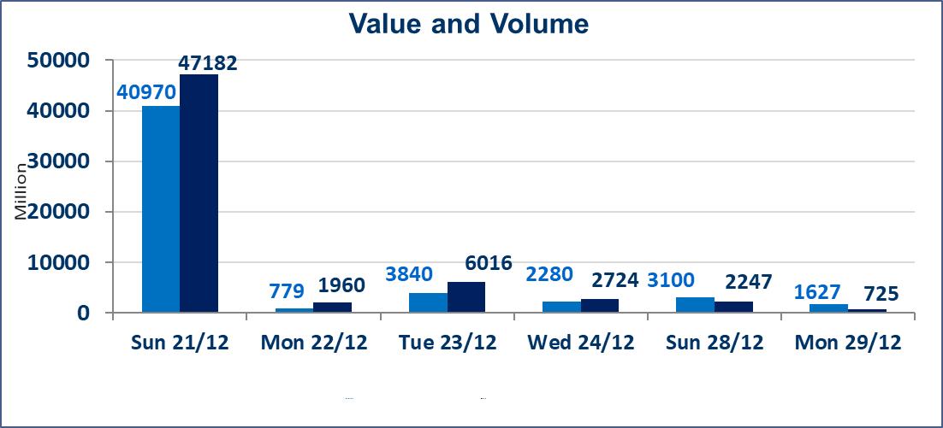
المؤشر60 ISX اليوم | 978.76 |  | نقطة |  |  | المؤشر15 ISX اليوم | 1199.10 | نقطة
المؤشر 60 ISX السابق | 984.01 |  | نقطة |  |  | المؤشر 15 ISX السابق | 1204.74 | نقطة
نسبة التغير | -0.53 |  | % |  |  | نسبة التغير | -0.47 | %
عدد النقاط | -5.25 |  | نقطة |  |  | عدد النقاط | -5.64 | نقطة

الشركات المدرجة | 104 | OTC | 14 | 118 |  | الشركات غير المتداولة المدرجة | 40 | OTC | 12 | 52
الشركات المتداولة | 46 | OTC | 2 | 48 |  | الشركات المرتفعة |  |  | 3
شركات الهيئة العامة |  |  |  | 8 |  | الشركات المنخفضة |  |  | 23
الموقوفة بقرار من هيأة الأوراق المالية |  |  |  | 10
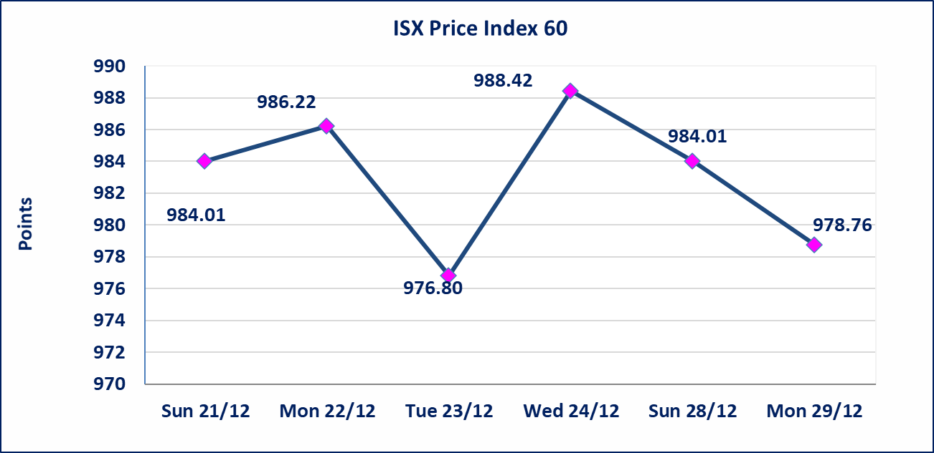 |  |  |  |  |  | 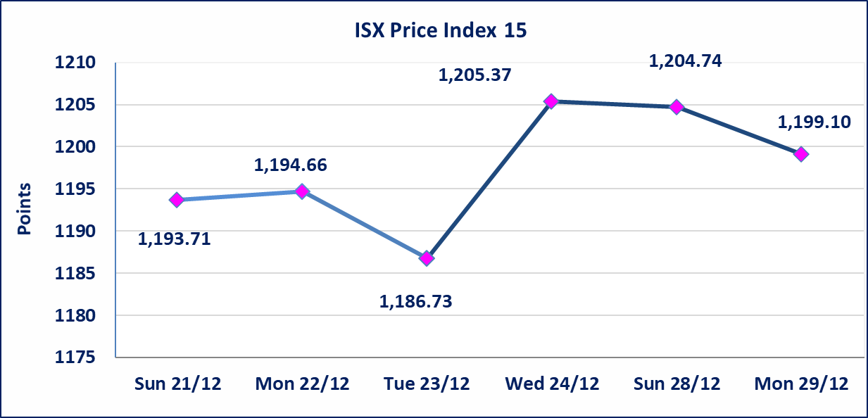

إستبعاد سعر | إستبعاد سعر إغلاق آخر عقد في جلسة اليوم على أسهم شركة الخياطة البالغ (5.680) دينار ليكون (5.700) دينار سعر الاغلاق الحالي .
مصرف الانصاري (BANS) | أرسل سوق العراق للاوراق المالية كتاب إلى شركة مصرف الانصاري للافصاح عن اهم الاحداث الجوهرية التي أدت إلى انخفاض سعر السهم لجلستين بكامل نسبة التغير لجسلتي 12/28 و 2025/12/29.
سندات اعمار - الاصدارية الثالثة فئةمليون دينار CB50 | ايقاف التداول على سندات إعمار الاصدارية الثالثة فئة (مليون) دينار إعتباراً من جلسة الاربعاء 2025/12/24 لقرب استحقاق الفائدة نصف سنوية 2025/12/30.
* | استنادا الى قرار مجلس المحافظين لسوق العراق للاوراق المالية ستكون اخر جلسة تداول لعام 2025 يوم الثلاثاء 2025/12/30 واول جلسة تداول لعام 2026 يوم الاحد 2026/1/4.
الحد الأعلى والادنى للتغير في السعر | نسبة التغير في المنصة النظامية (15%)، نسبة التغير في المنصة الثانية (20%)، نسبة التغير في المنصة الثالثة (5%) إرتفاعاً وإنخفاضاً من سعر الاغلاق السابق.
Web site : www.isx-iq.net E-mail : info-isx@isx-iq.net |  |  |  |  | 07834000034 - 07711211522 : ص . ب :3607 العلوية الهاتف |  |  |  |  |  | بغداد /الكرادة/ قرب المسرح الوطني /مجاور مصرف الخليج التجاري

نسبة التغير
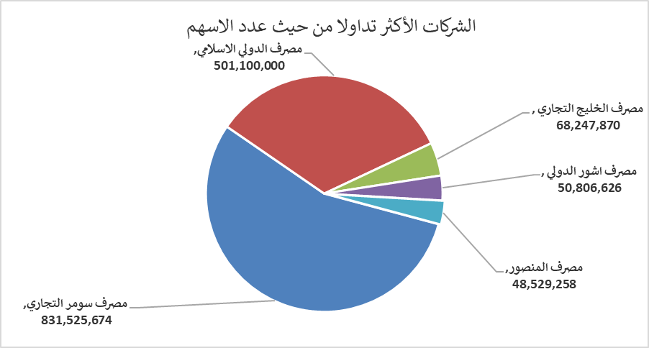
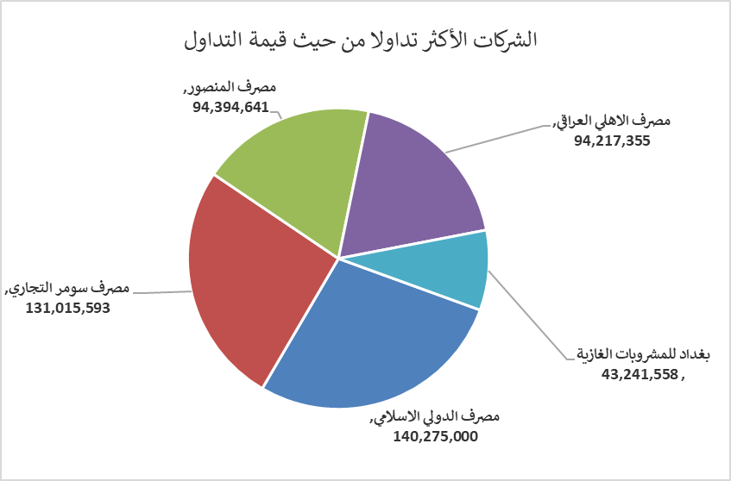
الشركات الأكثر ارتفاعاً وانخفاضاً

نسبة التغير لاسعار الاغلاق الاكثر ارتفاعاً |  |  |  | نسبة التغير لاسعار الاغلاق الاكثر انخفاضاً
اسم الشركة | اغلاق | التغير(%) | الاسهم المتداولة | اسم الشركة | اغلاق | التغير (%) | الاسهم المتداولة
مصرف سومر التجاري | 0.160 | 6.67 | 831,525,674 | مصرف الانصاري | 0.080 | -20.00 | 2,000,000
المواد الانشائية الحديثة | 0.890 | 4.71 | 865,529 | مصرف الدولي الاسلامي | 0.250 | -19.35 | 501,100,000
العراقية لانتاج البذور | 5.080 | 0.20 | 7,740,243 | العراقية لصناعات الكارتون | 2.300 | -14.81 | 795,046
 |  |  |  | الصناعات المعدنية والدراجات | 1.850 | -11.90 | 265,775
 |  |  |  | انتاج الالبسة الجاهزة | 2.500 | -7.41 | 779,101

الشركات الاكثر نشاطا حسب الاسهم المتداولة (حجم التداول) |  |  |  | الشركات الاكثر نشاطا حسب القيمة المتداولة
اسم الشركة | اغلاق | التغير(%) | الاسهم المتداولة | اسم الشركة | اغلاق | التغير (%) | القيمة المتداولة
مصرف سومر التجاري | 0.160 | 6.67 | 831,525,674 | مصرف الدولي الاسلامي | 0.250 | -19.35 | 140,275,000
مصرف الدولي الاسلامي | 0.250 | -19.35 | 501,100,000 | مصرف سومر التجاري | 0.160 | 6.67 | 131,015,593
مصرف الخليج التجاري | 0.290 | -3.33 | 68,247,870 | مصرف المنصور | 1.950 | -0.51 | 94,394,641
مصرف اشور الدولي | 0.300 | 0.00 | 50,806,626 | مصرف الاهلي العراقي | 4.800 | -1.64 | 94,217,355
مصرف المنصور | 1.950 | -0.51 | 48,529,258 | بغداد للمشروبات الغازية | 5.750 | -0.17 | 43,241,558

